关系图
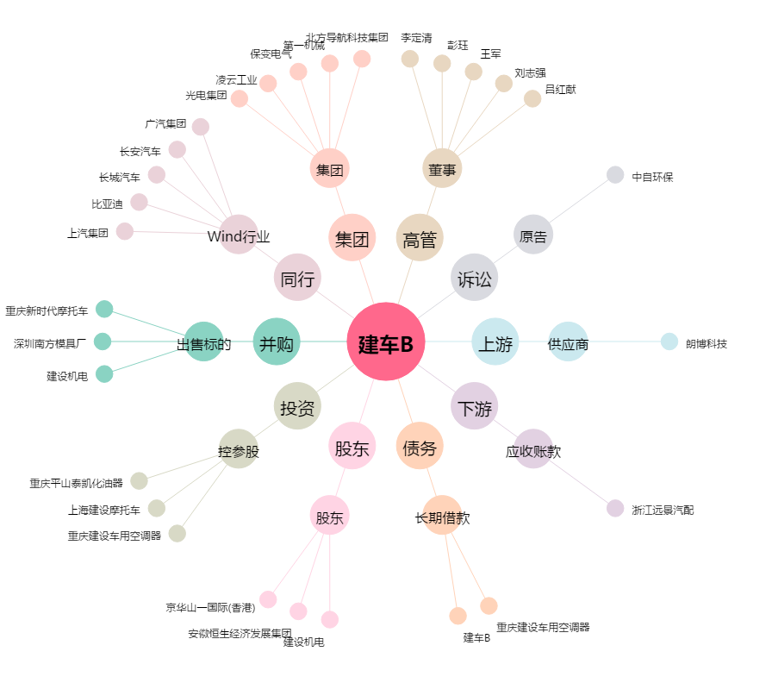
建车B[200054.SZ] - 关系概览图

